Ảnh
Mã ảnh | Ảnh
anh1
anh2 | 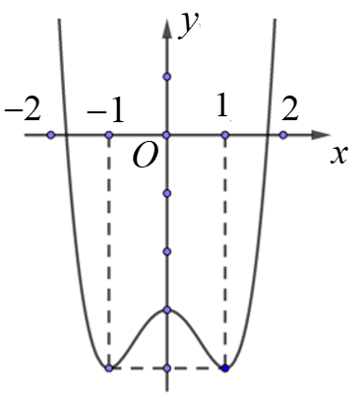
anh3
anh4 | 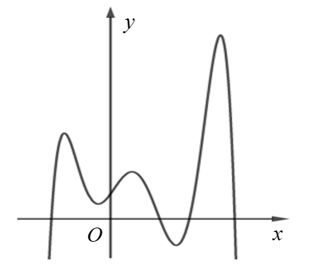

Hướng dẫn chèn công thức
Trong file word, click đúp chuột vào công thức cần copy | 
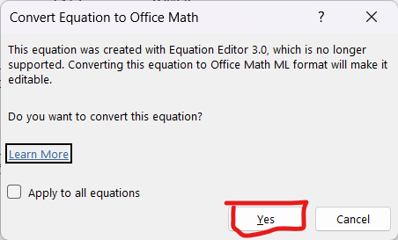 Nếu hiện ra cửa sổ như sau thì chọn "Ok"
Đảm bảo rằng tại tab "Equation", định dạng sẽ lấy ra được từ công thức là "LaTeX"
Click vào công thức, sau đó click vào dấu ba bấm của công thức rồi ấn tổ hợp phím "Ctrl + C" để tiến hành copy công thức ở dạng LaTeX
Chuyển sang file Excel, click vào ô cần dán công thức
Dán công thức vừa copy được vào vị trí cần dán. Lưu ý: - Công thức phải được đặt trong cặp "\( \)". - Ví dụ: \( \left(0;+\infty\right) \)

Hướng dẫn thêm ảnh
[Sheet Câu hỏi] Trong câu hỏi/đáp án chứa ảnh, tại ví trí cần thêm ảnh, nhập mã ảnh theo cú pháp [anh*] với * là số tự nhiên Lưu ý: - Mã ảnh không được phép trùng - VD: [anh1], [anh2], [anh3], … | 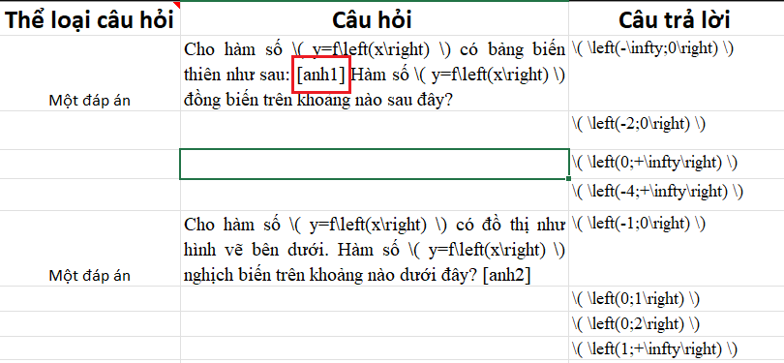
[Sheet Ảnh] Điền mã ảnh, chèn ảnh theo đúng thứ tự Lưu ý: - Mã ảnh đã bỏ cặp dấu "[]" đi. - VD: anh1, anh2, anh3, … | 